상품제안서
주문제작형 풀컬러 에코백 | 상품코드: S20397

 |  |  |  |  |  |  | 02-713-8555 | www.synergygift.co.kr
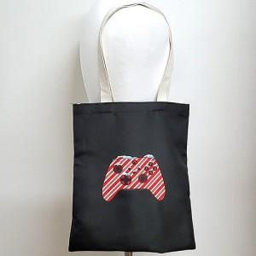

【상세/제작정보】

【인쇄/포장옵션】 | 풀칼라 / OPP(비닐)

【공급단가】 | 수량 | 100~ | 300~ | 500~ | 1,000~ | 3,000~
*VAT별도 | 단가 | 8,500원 | 7,160원 | 6,930원 | 6,590원 | 6,370원

【상품 URL】 | https://www.synergygift.co.kr:443/src/goods_detail.php?gdno=20397

